表紙
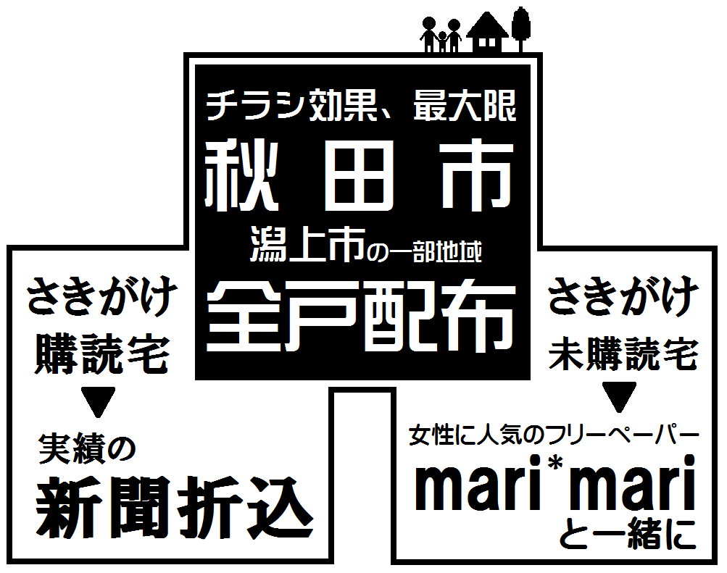

【部数表・申込書】
エリアマップと合わせてご使用ください。

2023年11月1日更新
株式会社さきがけ折込センター
〒010-1412 秋田県秋田市御所野下堤２丁目１－６
TEL018-889-8230 FAX018-829-1600

ご案内
 |  |  |  | 全戸配布のご案内

【1】配布エリアと配布先
※配布を拒否されている世帯には配布しません。
【2】配布料金
お申込みの際は配布部数にご注意ください。最新版をご確認ください。

 | 1枚当たりの配布料金 |  |  |  | （税別）
 | はがき | Ｂ５・Ｂ４・Ａ４ |  | Ｂ５・Ｂ４・Ａ４
 |  |  |  | 厚 紙
 | ４.０円 | ３.５円 |  | ４.０円

 | Ａ３ | Ａ３厚紙 | Ｂ３ | Ｂ３厚紙 | Ａ２ | Ｂ２ | Ｂ１
 | （2つ折り） | （2つ折り） | （2つ折り） | （2つ折り） | （4つ折り） | （4つ折り） | （8つ折り）
 | ４.０円 | ４.５円 | ６.０円 | ６.５円 | ８.０円 | １１.０円 | ２０.０円
 | 厚紙とは、四六判で110Ｋｇ以上の紙です。

 | 下記に該当する広告は割増料金をいただく場合がありますので、印刷前にご相談ください。
 | ・変形サイズ ・変則折り ・はがきの貼付

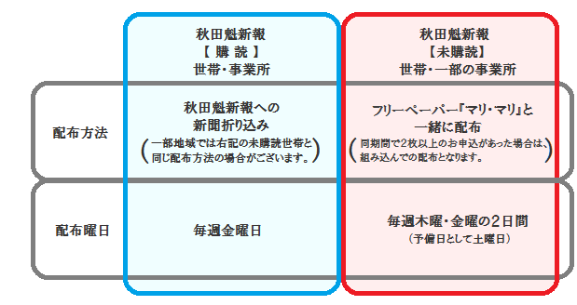
【3】配布方法、配布日程
 | 配布先により、配布方法、配布日程が異なります。

※年末年始、ゴールデンウイーク、お盆時期などは、配布できない場合や配布曜日が異なる場合がありますので、
あらかじめお問い合わせください。

【4】申し込み
・申し込みは原則として、当部数表の申込書をご利用いただき、FAXまたはメールでお送りください。
電話のみでの申し込みはお受けできません。
・お申込部数は配布区の最大部数に対し同数で、最大部数に満たない配布区が必要な場合は一ヶ所で設定ください。
・配布部数は日々変動しております。従って配布当日の部数と当部数表とは若干の差異があります。
・手配完了後の変更には対応できませんので、あらかじめご了承ください。

【5】搬入
下記の梱包単位で納品願います。
 | サイズ | 折 り | 梱包単位（1梱包の枚数）
 | B4版以下 | 折らずに | 2,000枚 | 厚紙は1,000枚
 | B3版 | 2つ折り | 1,000枚 | 厚紙は 500枚
 | B2版 | 4つ折り | 500枚
 | B1版 | 8つ折り | 250枚

【6】締め切り
申し込み：毎週月曜日正午まで
搬 入：毎週火曜日正午まで
※祝日が中に入る場合、その日数分早めの申し込み・搬入になります。
※年末年始、ゴールデンウイーク、夏季休業時など、時期により変則になる場合がありますので、ご注意ください。

【7】搬入場所
〒010-1412 秋田市御所野下堤2丁目1-6
株式会社さきがけ折込センター
※秋田市内は無料で引き取りに伺います。

【8】解約
販売店での組込作業終了後、または、配布途中での解約はできませんので、ご注意ください。

【9】取り扱いできない広告
秋田魁新報全戸配布広告取扱基準（別紙）に反するもの、抽選券・懸賞応募券・金券などを刷り込んだ物は配布でき
ません。また、複数の広告主が掲載されている広告は、取り扱いできない場合がありますので、あらかじめお問い合
わせください。

【10】料金の支払い
前金となります。搬入の締切日時と同じ期日でのご入金となります。
振込先
 | 銀行名 | 支店名 | 口座番号 |  | 口座名
 | 北都銀行 | 本 店 | 普通 ７６１８５４ |  | 株式会社さきがけ折込センター

【11】災害時などにおける免責
地震や風水害などの自然災害、大規模事故、その他社会的混乱を招く事案が発生した場合、ライフラインや交通網
が寸断したり、新聞発行本社、新聞販売店、折込会社の建物、機器が被害を受けるなどして、業務が停止することも
考えられます。
こうした場合、広告主様や新聞販売店と連絡が取れなくなることも予想され、ご依頼通りの配布または配布中止の手
配ができない事態が発生する可能性があります。
業務遂行に最大限の努力をしますが、上記のような場合には、配布業務取り扱いの責任の免除をお願いすることにな
りますので、あらかじめご了承ください。

 |  |  |  |  |  |  | 〒010-1412 秋田市御所野下堤2丁目1-6
 |  |  |  |  |  |  | 株式会社さきがけ折込センター
 |  |  |  |  |  |  | TEL 018-889-8230 FAX 018-829-1600

